상품제안서
머레이 구름센서등 | 상품코드: F06352

 |  |  |  |  |  |  | 02-412-0044 | www.easy1.co.kr
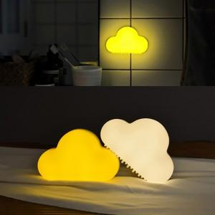

【상세/제작정보】 | 소리와 진동을 감지하여 자동으로 켜지는 구름 모양 오토센서등

【인쇄/포장옵션】 | 풀칼라 / 포장지포장

【공급단가】 | 수량 | 50~ | 100~ | 500~ | 1,000~ | 3,000~
*VAT별도 | 단가 | 11,800원 | 11,050원 | 10,620원 | 10,200원 | 9,940원

【상품 URL】 | https://dev.easy1.co.kr:443/src/goods_detail.php?gdno=6352

